テンプレート＿エビデンス
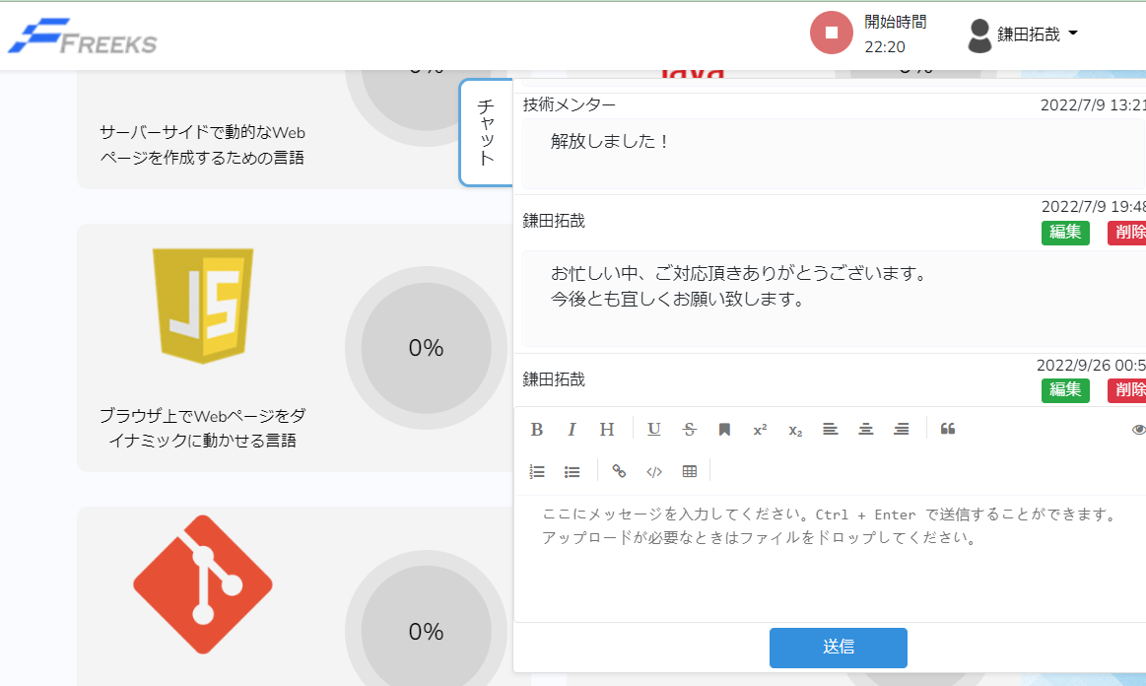
単体テスト仕様書 |  |  | サブシステム名 | Freeks Topページ | 作成日 | 2022-12-20 | 作成者 | 鎌田

テストNo |  | 1

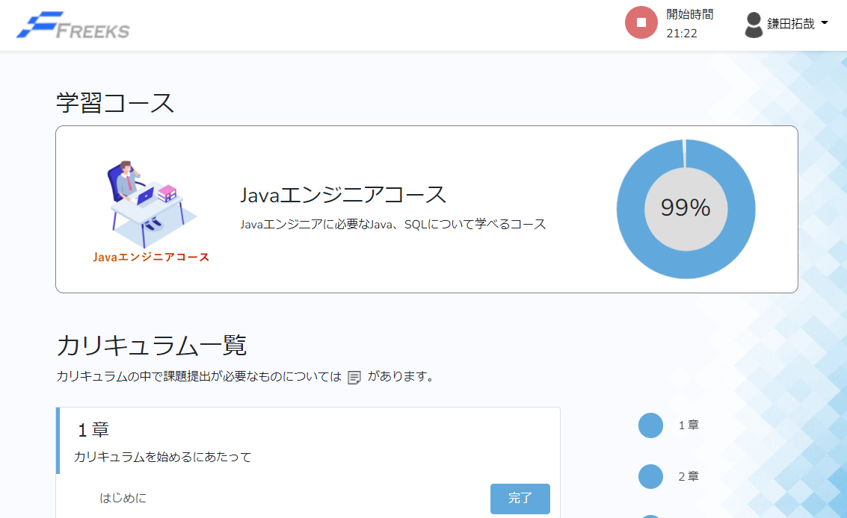

 | Topページ以外のページからFreeksロゴを押下

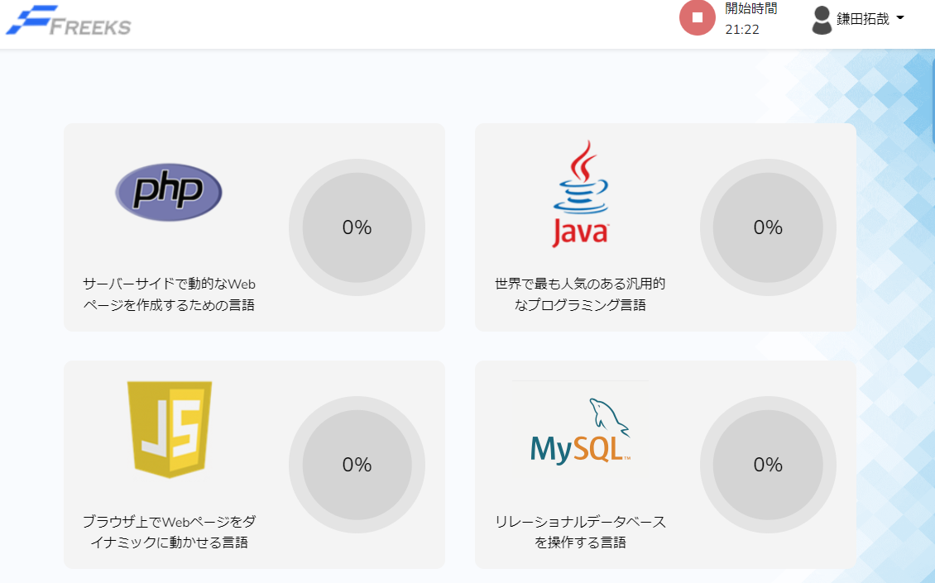

テストNo |  | 2

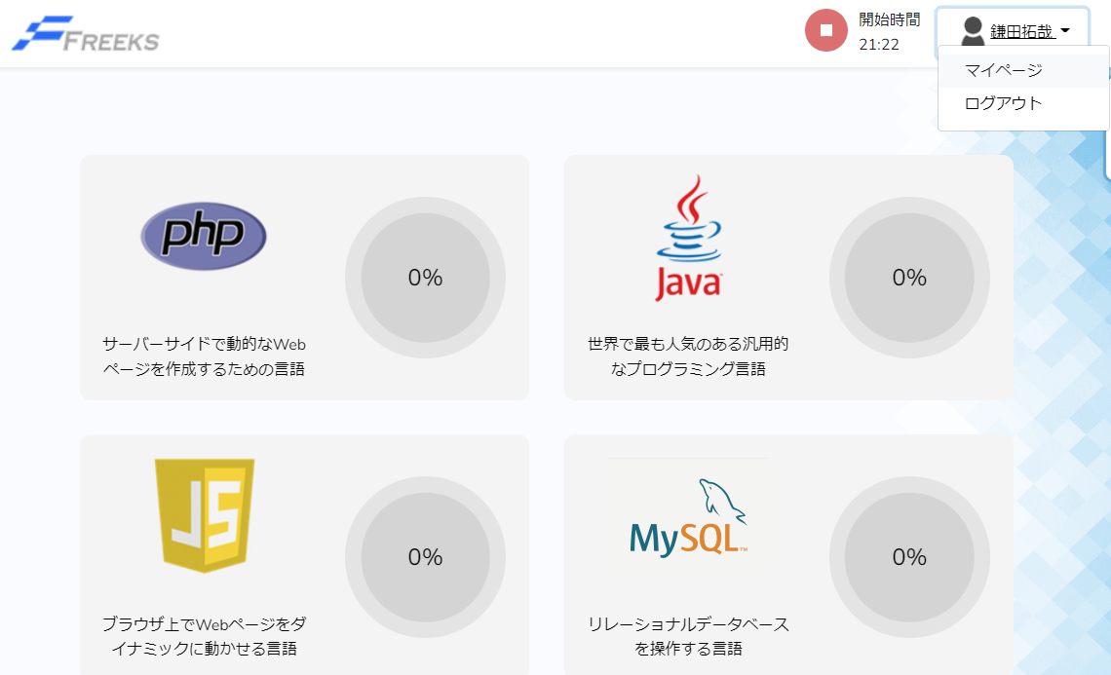

 | ユーザ名のドロップダウンリストからマイページを押下

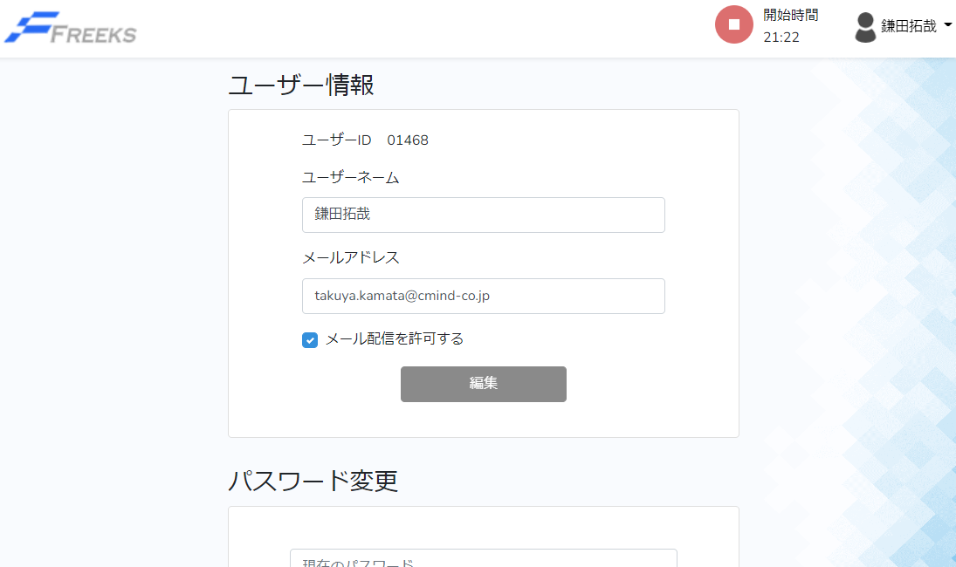

テストNo |  | 3

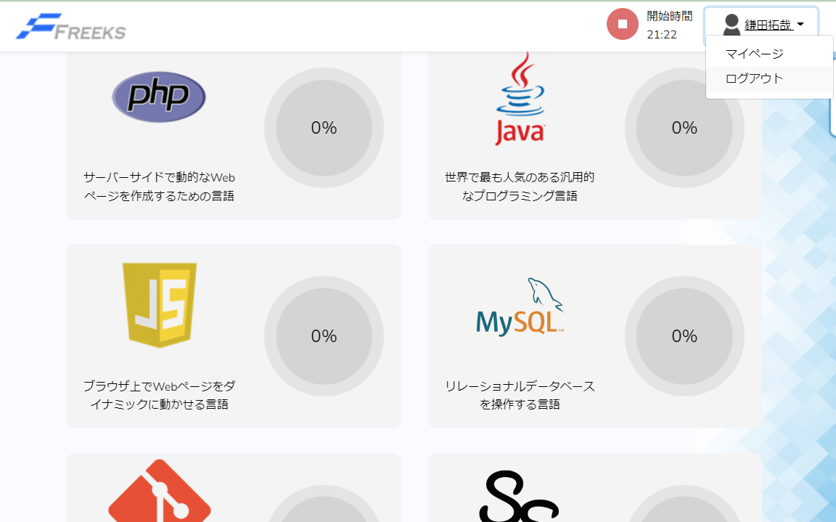

 | ユーザ名のドロップダウンリストからログアウトを押下

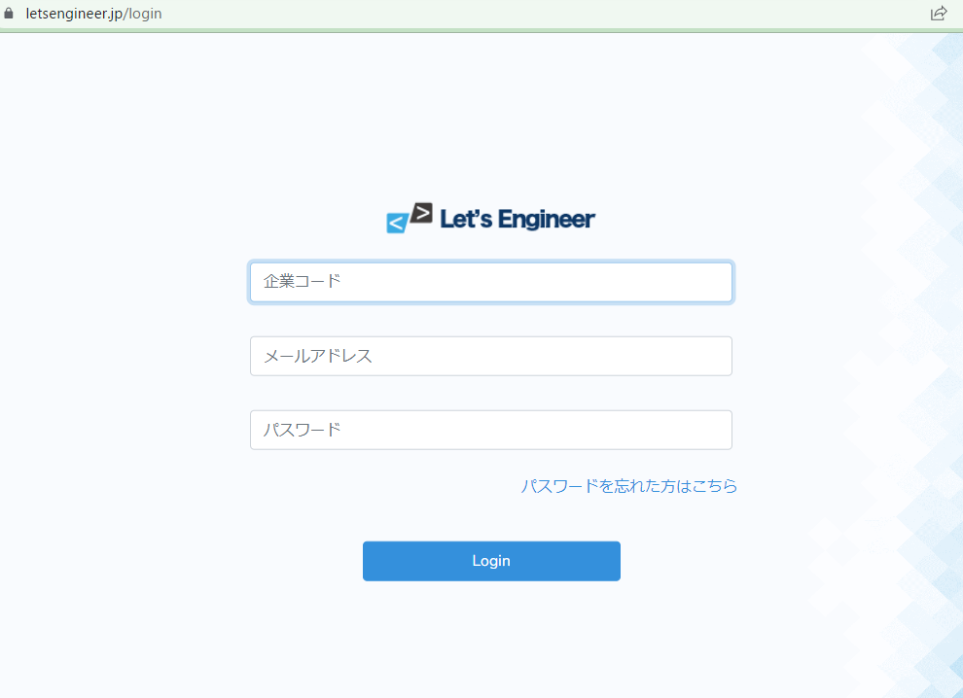

テストNo |  | 4

 | 学習時間計測ボタンを押下

テストNo |  | 5

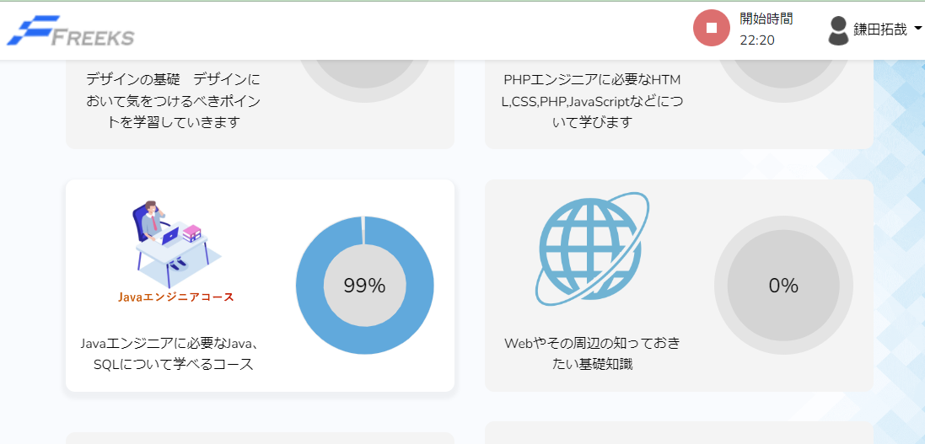

 | 各学習コースのカードを押下

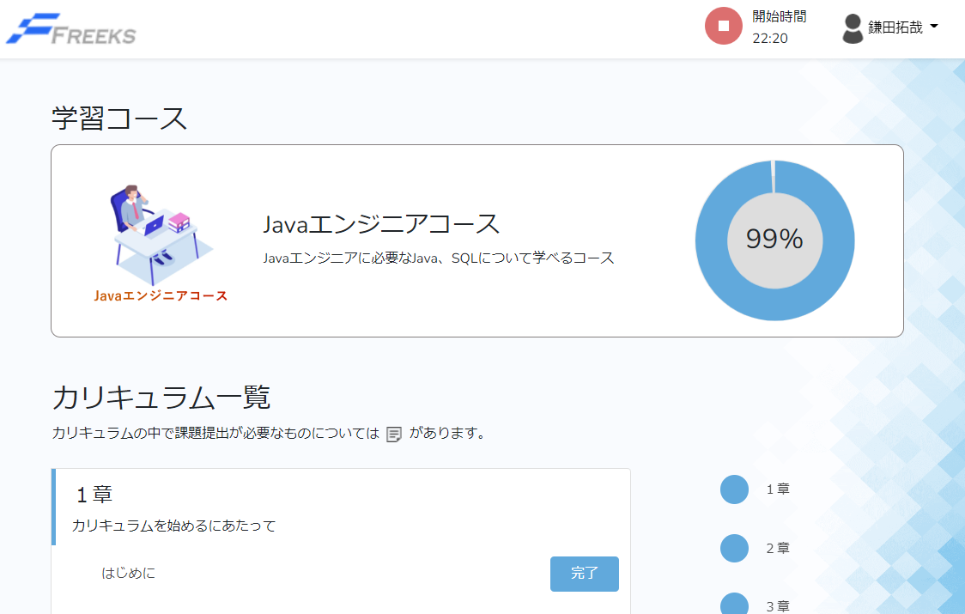

テストNo |  | 6

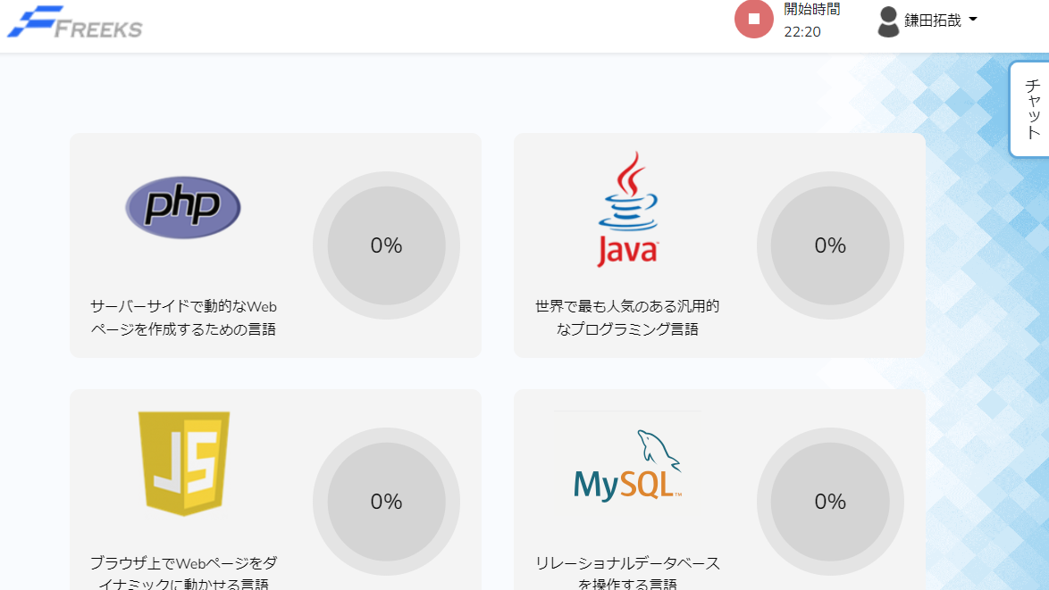

 | チャットを押下

